Estadísticas
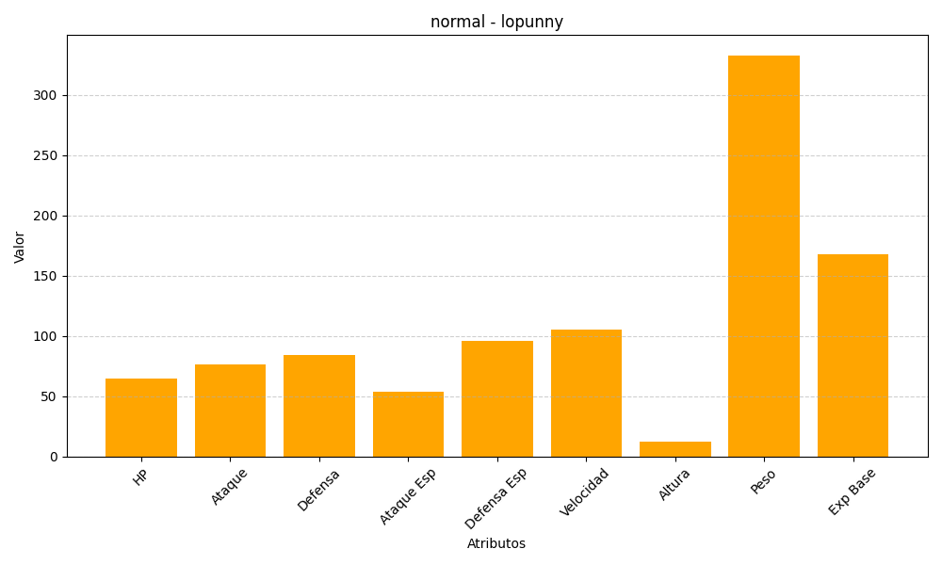
ID | Nombre | Tipo | HP | Ataque | Defensa | Ataque Especial | Defensa Especial | Velocidad | Altura | Peso | Experiencia Base
428 | lopunny | normal | 65 | 76 | 84 | 54 | 96 | 105 | 12 | 333 | 168

